Sheet1
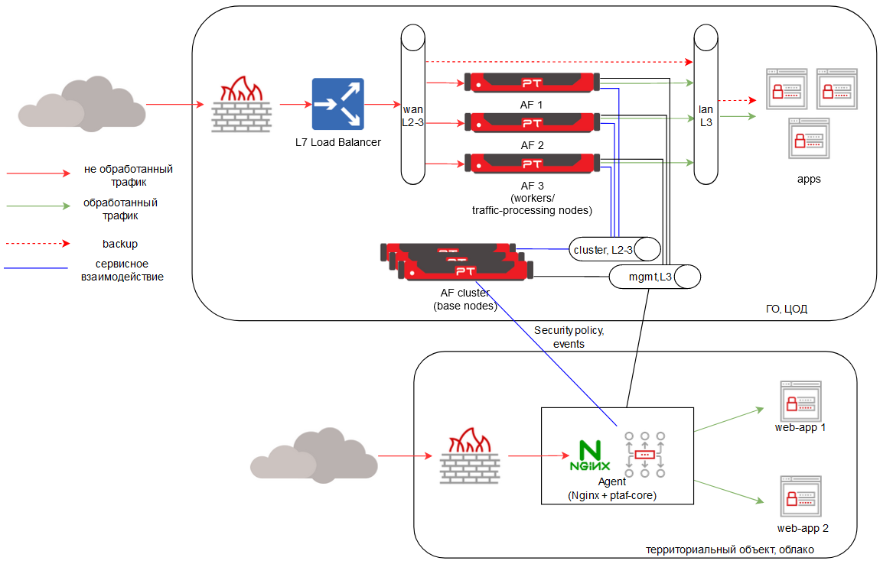
comment | param | node1 | node2 | node3 | node4 | node5 | node6 | node7 | node8 | node9 | node10 | node11 | node12 | node13 | node14 | node15 | node16 | node17 | node18 | node19 | node20 | node21 | node22 | node23 | node24 | node25 | node26 | node27 | node28 | node29 | node30
роль узла AF, конфигуратор берет только те узлы, у которых заполнена роль | node_role | base | base | base | worker | worker
Пароль для ОС | ssh_password | P@ssw0rd | P@ssw0rd | P@ssw0rd | P@ssw0rd | P@ssw0rd
Имена хостов, которые будут заданы | hostname | vm1 | vm2 | vm3 | vm4 | vm5
Название интерфейса | eth0_name | eth0 | eth0 | eth0 | eth0 | eth0
недопустимо использовать подсети 10.233.0.0/17 169.254.0.0/16 172.20.1.0/24 | eth0_ip | 172.16.23.10 | 172.16.23.11 | 172.16.23.12 | 172.16.23.13 | 172.16.23.14
 | eth0_netmask | 255.255.255.0 | 255.255.255.0 | 255.255.255.0 | 255.255.255.0 | 255.255.255.0
 | eth0_gw
роль интерфейса | eth0_role | MGMT | MGMT | MGMT | MGMT | MGMT
режим интерфейса - static/dhcp | eth0_mode | static | static | static | static | static
Название интерфейса | eth1_name | eth1 | eth1 | eth1 | eth1 | eth1
недопустимо использовать подсети 10.233.0.0/17 169.254.0.0/16 172.20.1.0/24 | eth1_ip | 10.10.10.1 | 10.10.10.2 | 10.10.10.3 | 10.10.10.4 | 10.10.10.5
 | eth1_netmask | 255.255.255.248 | 255.255.255.248 | 255.255.255.248 | 255.255.255.248 | 255.255.255.248
 | eth1_gw
роль интерфейса | eth1_role | CLUSTER | CLUSTER | CLUSTER | CLUSTER | CLUSTER
режим интерфейса - static/dhcp | eth1_mode | static | static | static | static | static
Название интерфейса | eth2_name |  |  |  | eth2 | eth2
недопустимо использовать подсети 10.233.0.0/17 169.254.0.0/16 172.20.1.0/24 | eth2_ip |  |  |  | 192.168.51.2 | 192.168.51.3
 | eth2_netmask |  |  |  | 255.255.255.0 | 255.255.255.0
 | eth2_gw |  |  |  | 192.168.51.1 | 192.168.51.1
роль интерфейса | eth2_role |  |  |  | WAN | WAN
режим интерфейса - static/dhcp | eth2_mode |  |  |  | static | static
Название интерфейса | eth3_name |  |  |  | eth3 | eth3
недопустимо использовать подсети 10.233.0.0/17 169.254.0.0/16 172.20.1.0/24 | eth3_ip |  |  |  | 10.100.1.3 | 10.100.1.3
 | eth3_netmask |  |  |  | 255.255.255.0 | 255.255.255.0
 | eth3_gw
роль интерфейса | eth3_role |  |  |  | LAN | LAN
режим интерфейса - static/dhcp | eth3_mode |  |  |  | static | static
Интерфейс на котором будет default GW, для остальных интерфейсов дефолтный маршрут добавляется в отдельную таблицу. Для WAN интерфейса маршрут добавляется в UI в настройках профиля трафика. Для CLUSTER шлюз не нужен, это изолированная сеть | default_gw | MGMT | MGMT | MGMT | WAN | WAN
 |  | ntp 1 | ntp 2 | ntp 3
NTP сервера можно оставить пустым, тогда будут дефолтные | ntp_ip | time.google.com
 |  | dns 1 | dns 2 | dns 3
DNS сервера | dns_ip | 8.8.8.8
Grafana (VIP-ы не должны быть в CLUSTER подсети) | vip_monitoring | 172.16.23.15 |  |  | https://172.16.23.15:3000
UI (VIP-ы не должны быть в CLUSTER подсети) | vip_manage | 172.16.23.15 |  |  | https://172.16.23.15
Подключение агентов (VIP-ы не должны быть в CLUSTER подсети) | vip_border | 172.16.23.15 |  |  | https://172.16.23.15:8443
Timezone | Europe/Moscow
Отключить принудительно cloud-init? | no
Нужны бонды? Выберите yes и нажмите на поле слева плюсик | no

